eingabe
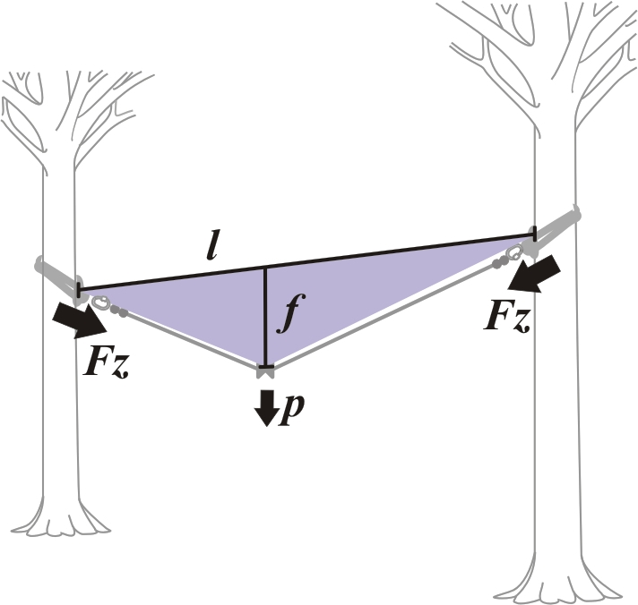
Berechnung der Seilzugkraft bei horizontal gespannten Seilen Auf Basis der Siebert-Formel Überarbeitet unter Berücksichtigung der EN 15567:2013

Handelt es sich um einen Flying Fox (Zipline)? Bitte beantworten Sie im nebenstehenden Feld mit ja oder nein |  |  |  |  | ja

Wie viele Personen dürfen dürfen das Element gleichzeitig verwenden? Muss in Beschilderung und Betriebshandbuch wiederzufinden sein. |  |  |  |  | 2
Personenlast | p | 380 | kg | Laut EN 15567:2013 müssen hier 600kg für die erste Person und 80kg für jede weitere Person berechnet werden. Ausnahme: Bei Flying Fox (Zipline) muss mit 300kg kalkuliert werden.

Seilgewicht | q | 50 | g/m | Das Seilgewicht finden Sie auf den Herstellerangaben zu Ihrem Seil.

Durchhang | f | 1 | m | Distanz, zwischen der gedachten horizontalen Linie zwischen den beiden Anschlagpunkten (Sehne) und dem tiefsten Punkt des Seiles unter Belastung.
 |  | 20
Spannweite | l | 20 | m | Direkte Distanz zwischen den beiden Anschlagpunkten (Sehne).

Ein Service von www.outdoorconcept.at |  |  |  | Bitte beachten Sie die Sicherheitshinweise unten >>>

Seilzugkraft exklusive Faktor | Fz | 18.8 | kN | Dient der Tragwerkskalkulation. Je nach Art des Tragwerks (z.B. Bäume, Stahl- oder Betonkonstruktion etc.) muss hier mit dem jeweiligen Faktor multipliziert werden.

Seilzugkraft inklusive Faktor | Fz | 56.3 | kN | Minimale Bruchlast der Elemente der Sicherheitsführung, wie etwa Stahlseil, Stahlseiklemmen, Verpressungen, Rapidglieder, Schäkel etc.

Füllen Sie die Felder unterhalb dieser Linie aus, wenn Sie die Berechnung ausdrucken und zur Zertifizierung einreichen.

Bauträger

Standort des Seilgartens

Bezeichnung der Übung

Nummer der Übung |  |  |  | Für die Korrektheit der Angaben:
 |  |  |  | 2015-01-04
 |  |  |  | Datum Unterschrift

>>> Wichtige Sicherheitshinweise und Anmerkungen
Bitte beachten Sie, dass mit dieser Formel lediglich Kräfte zwischen zwei annähernd horizontal liegenden Anschlagpunkten berechnet werden können. Für Berechnungen von nicht horizontalen Verspannungen, seitlichen Abspannungen, vertikalen Lasten, Geschwindigkeiten von Zipline Fahrten, Holzbelastbarkeit oder für Belastungstests von diversen Komponeneten etc. kontaktieren Sie bitte office(at)outdoorconcept.at Tel. +43 676 43 13 959 oder Ihren Statiker. Eine Diskussion zu dieser Formel finden Sie im RopeCourseForum unter www.rcforum.cc outdoorconcept stellt lediglich diese Berechnungshilfe zur Verfügung und haftet nicht für die korrekte Anwendung oder Datenerhebung. download unter http.//www.outdoorconcept.at/overhead/downloads.htm
(c) www.outdoorconcept.at 2013 / Philipp Strasser mit freundlicher Genehmigung von Walter Siebert

